Чертежи фасадов

Виды фасадов
Фасад гладкий

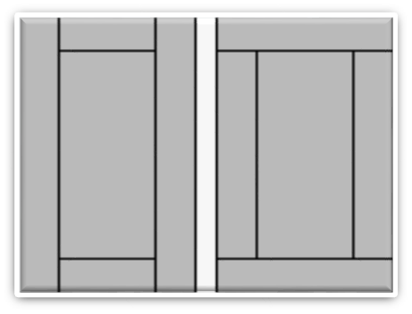
Рамка вертикальная/ горизонтальная, (наполнение 18 мм)

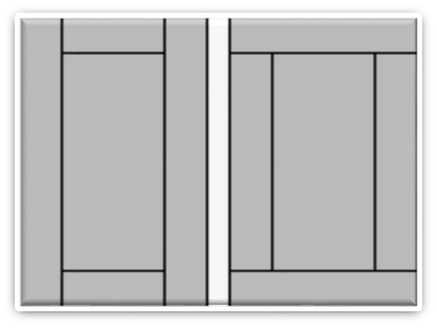
Рамка вертикальная/ горизонтальная, (наполнение 8 мм)

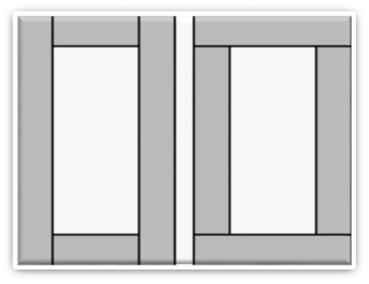
Рамка вертикальная/ горизонтальная, (витрина)

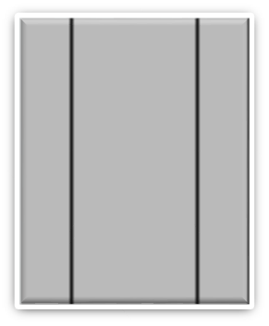
Кант вертикальный


Кант горизонтальный

